2020_data
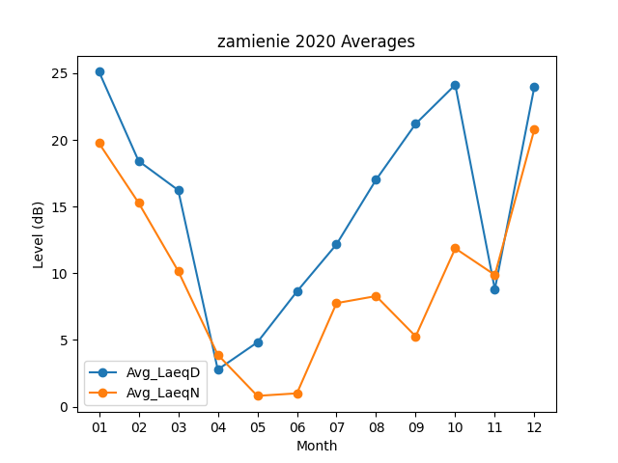
Month | Avg_LaeqD | Avg_LaeqN
01 | 25.109677419 | 19.751612903
02 | 18.417241379 | 15.279310345
03 | 16.232258065 | 10.164516129
04 | 2.7733333333 | 3.89
05 | 4.8161290323 | 0.80322580645
06 | 8.63 | 0.99333333333
07 | 12.167741935 | 7.7580645161
08 | 17.016129032 | 8.2870967742
09 | 21.206666667 | 5.2666666667
10 | 24.132258065 | 11.864516129
11 | 8.7933333333 | 9.8733333333
12 | 24.012903226 | 20.812903226

